商品検索
設計書 |  |  |  |  | 画面ＩＤ | PizzaProducts |  |  |  | 作成者 |  |  |  | 修正者
 |  |  |  |  | 画面名 | 商品検索画面 |  |  |  | 作成日 |  |  |  | 修正日

１．画面レイアウト
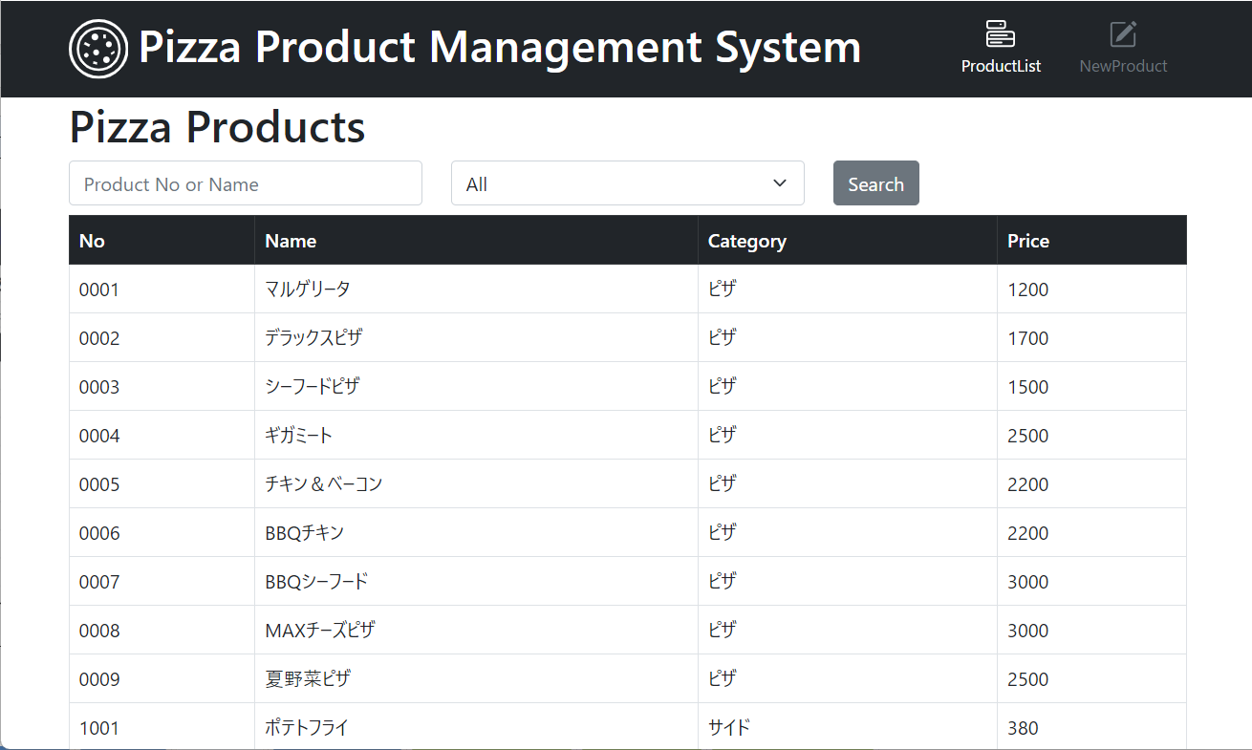

２．機能説明
 | 利用者：アルバイト、社員
 | 概要：

３．項目説明
 | NO | 項目名 |  |  |  | 部品 |  | 桁数 |  | 属性 |  | 入力可 | 備考
 | 1 |  | NO |  |  |  | 数字 |  | 4 | 数字 |  | 不 | APIからテーブルのデータ
 | 2 |  | Name |  |  |  | 文字 |  | 50 | 文字 |  | 不 | APIからテーブルのデータ
 | 3 |  | Category |  |  |  | 文字 |  | 4 | 文字 |  | 不 | APIからテーブルのデータ
 | 4 |  | Price |  |  |  | 数字 |  | / | 数字 |  | 不 | APIからテーブルのデータ
 | 5 |  | キーワード |  |  | テキストボックス |  |  | 50 | 文字 |  | 可
 | 6 |  | 種類 |  |  |  | 目録 |  | / |  |  | 不
 | 7 |  | Search |  |  |  | ボタン |  | / |  | / | 不
 | 8 |  | Pizza Products |  |  |  | 文字 |  | / | 文字 |  | 不 | 画面内容の主題
 | 9
 | 10

４．処理内容

 |  | 1 | Searchのボタン押下
 |  |  | 1 | 何も設定してなければ
 |  |  |  | Apiに商品データを表示する

 |  |  | 2 | Product No または Name / Product No または Name のある文字を入力したら を入力したら
 |  |  |  | a | 存在する場合
 |  |  |  |  | データを相応する表示
 |  |  |  | b | 存在しない場合
 |  |  |  |  | No Data を表示

 |  |  | 3 | 種類メニューを選択してSearchのボタン押下
 |  |  |  |  | 種類を相応するデータを表示

商品登録・変更
設計書 |  |  |  |  | 画面ＩＤ | ProductRegistration |  |  | 作成者 |  |  | 修正者
 |  |  |  |  | 画面名 | 商品登録・変更画面 |  |  | 作成日 |  |  | 修正日

１．画面レイアウト
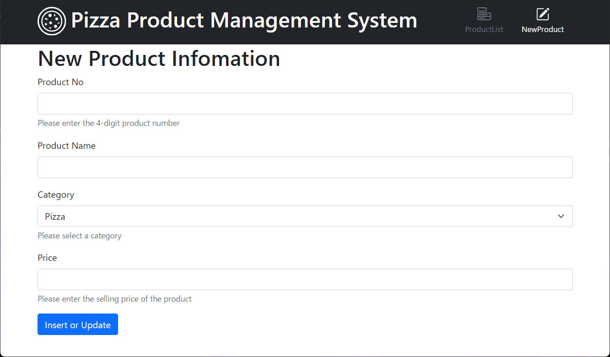

２．機能説明
 | 利用者：社員
 | 概要：

３．項目説明
 | NO | 項目名 |  |  |  | 部品 | 桁数 |  | 属性 | 入力可 | 備考
 | 1 | NewPizza Information |  |  |  | 文字 |  | / | 文字 | 不 | 画面内容の主題
 | 2 | Product No |  |  |  | テキストボックス |  | 4 | 数字 | 可 | テキストボックスの主題をつき
 | 3 | テキストボックスのメッセージ |  |  |  | 文字 |  | / | 文字 | 不 | テキストボックスのルール
 | 4 | Product Name |  |  |  | テキストボックス |  | 50 | 文字 | 可 | テキストボックスの主題をつき
 | 5 | Category |  |  |  | 目録 |  | / | 項目 | 不 | テキストボックスの主題をつき
 | 6 | テキストボックスのメッセージ |  |  |  | 文字 |  | / | 文字 | 不 | テキストボックスのメッセージ
 | 7 | Price |  |  |  | 数字 |  | 4 | 項目 | 不 | テキストボックスの主題をつき
 | 8 | テキストボックスのメッセージ |  |  |  | 文字 |  | / | 文字 | 不 | テキストボックスのメッセージ
 | 9 | insert or Update |  |  |  | ボタン |  | / | / | 不 | 提出機能
 | 10

４．処理内容

 |  | 1 | 入力するデータが足りない場合
 |  |  | a | 何も入力したら
 |  |  |  | Errorのメッセージを３つ表示する
 |  |  | b | Product no / Product name / price を入力してない場合
 |  |  |  | Errorのメッセージを表示する

 |  | 2 | 違うProduct No 同じ名前なら
 |  |  | [ I registered the product information. ] を表示したのに、データを追加できない

 |  | 3 | 使っているProduct No を入力して、New Product を追加したら
 |  |  | 既存のデータが上書きされた

 |  | 4 | Product No は４桁じゃなければ
 |  |  | OKです

